RELATÓRIO FOTOGRÁFICO
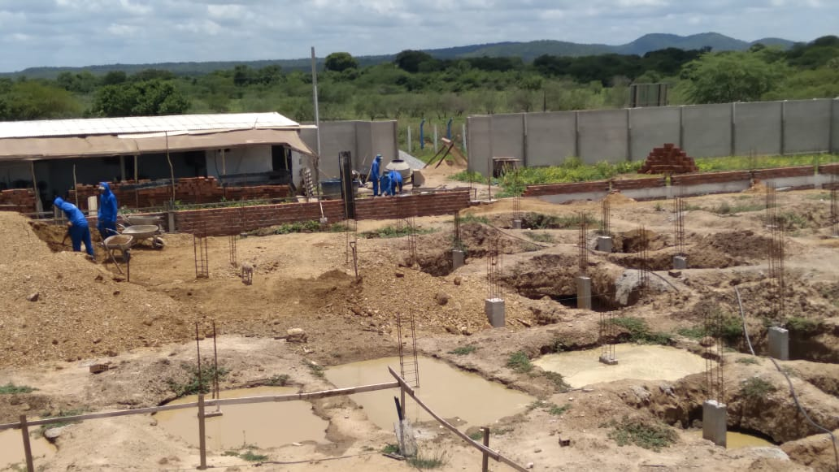
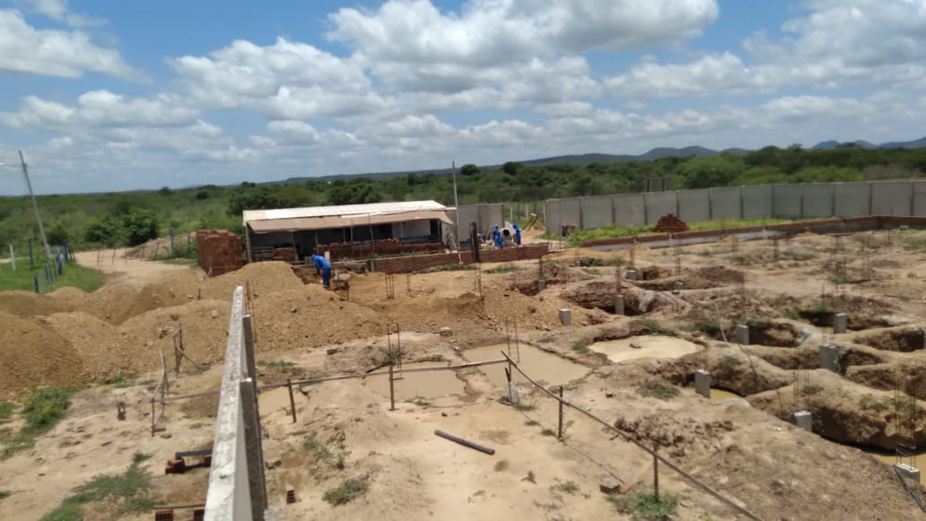
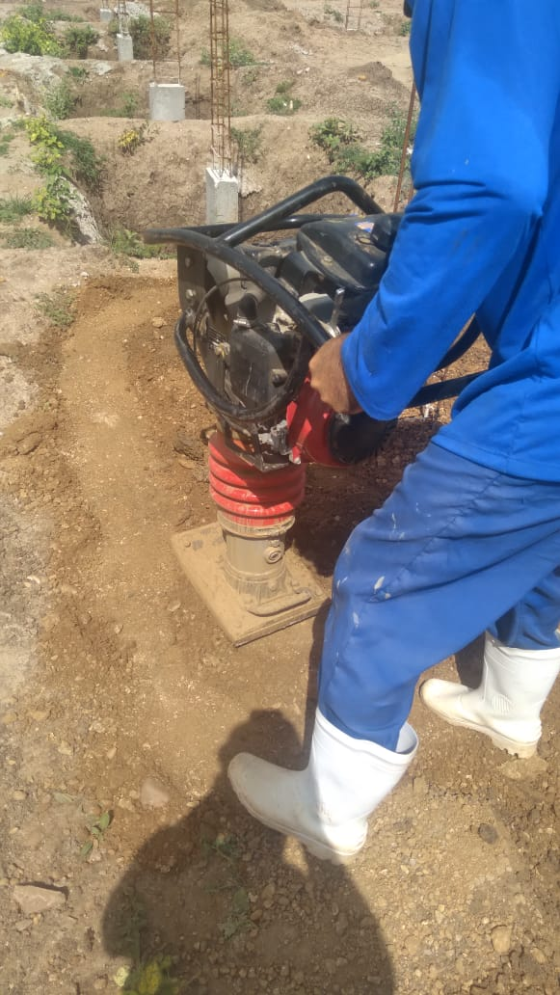
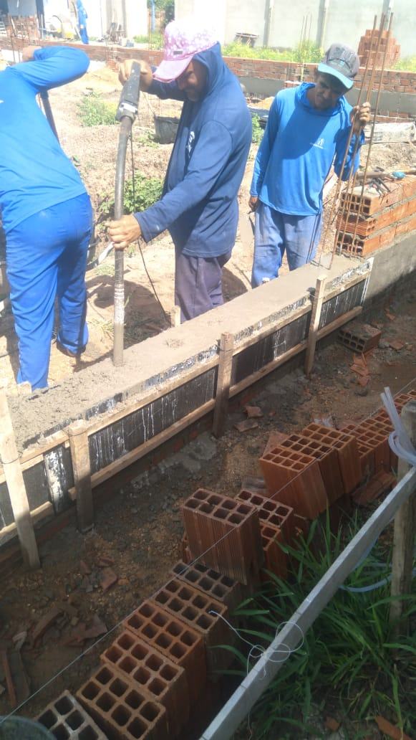
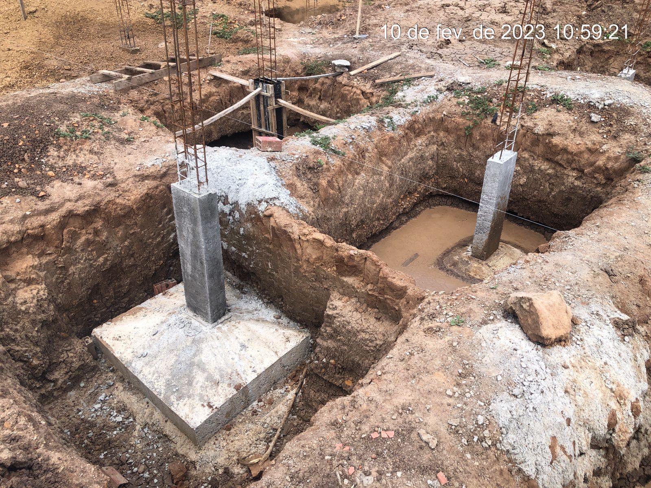
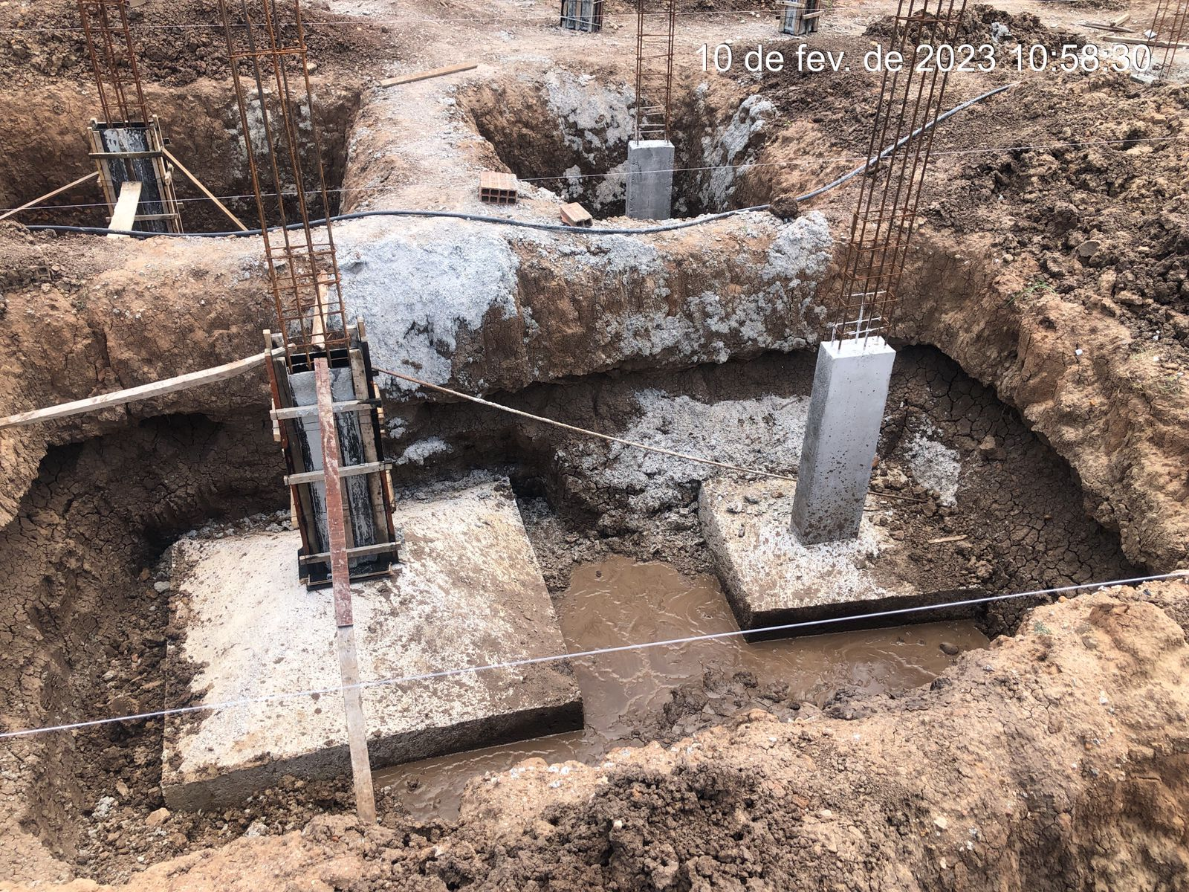
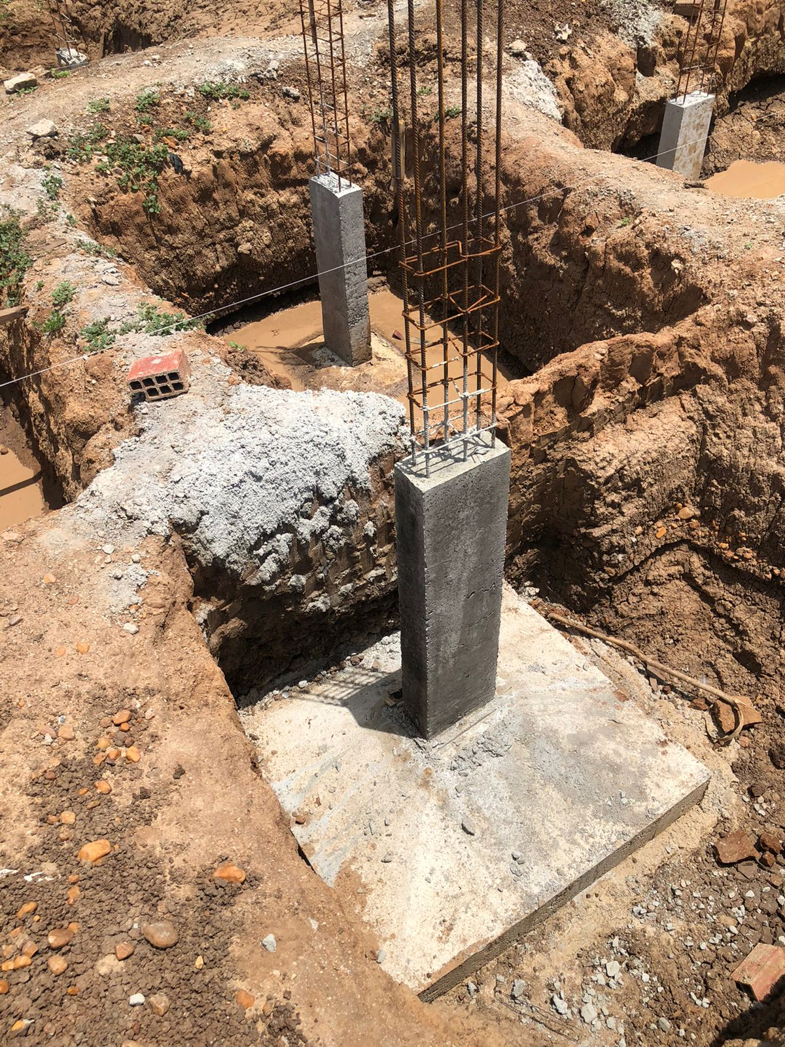
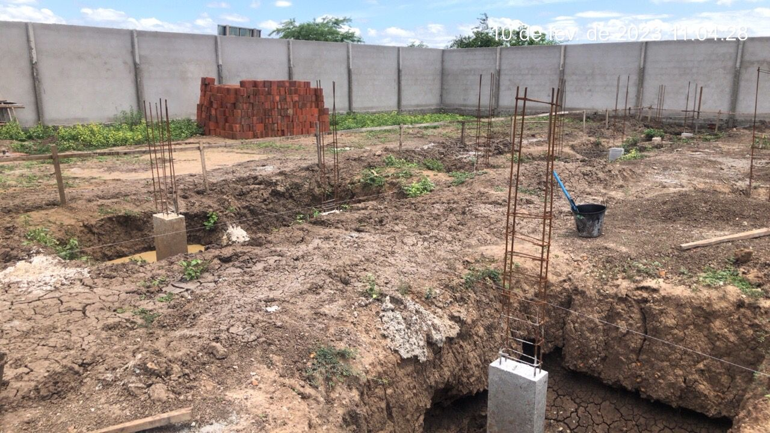
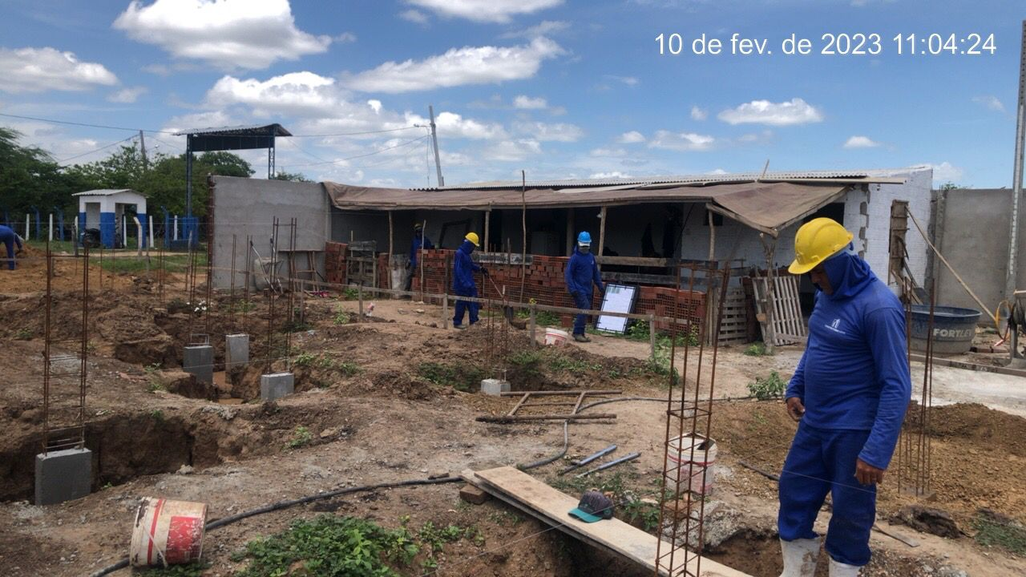
PREFEITURADE SOUSA | PLANILHA DE MEDIÇÃO | PERIODO 01/01/2023 a 30/01/2023

 | OBJETO: CONSTRUÇÃO DE ESCOLA COM 6 SALAS, LOCALIZADA, NO BAIRRO ANGELIM, NO MUNICÍPIO DE SOUSA -PB | 1ª MEDIÇÃO

